Hoja1
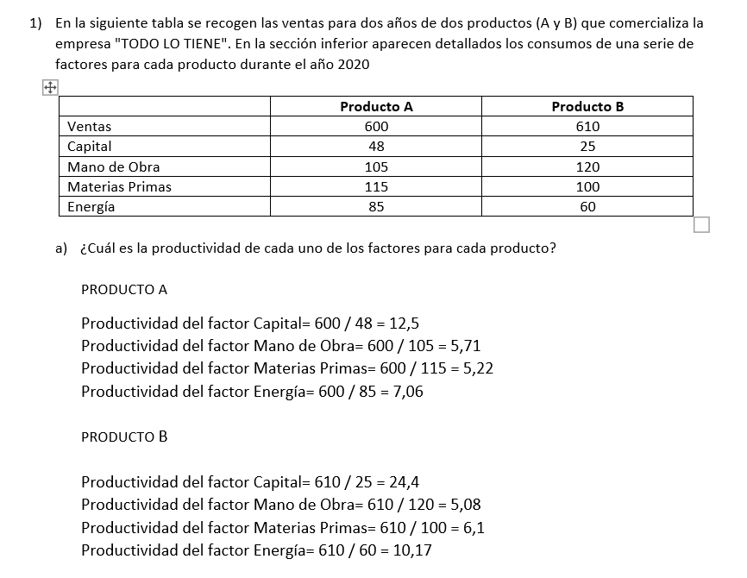
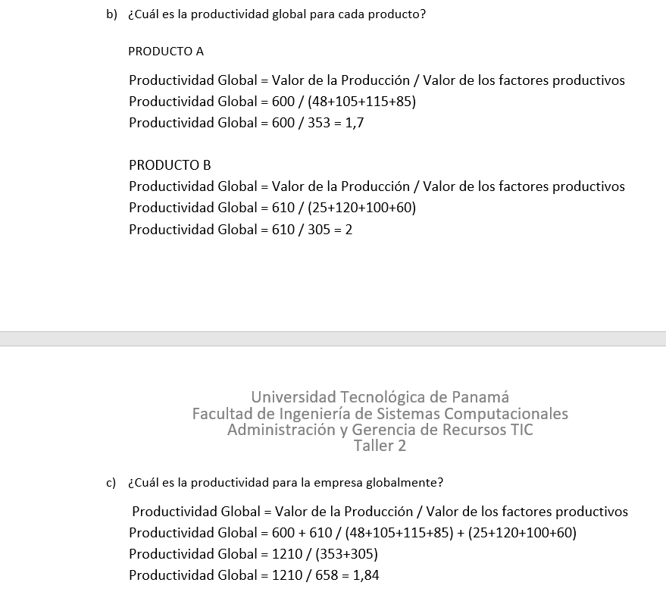
Datos de Producción Previstos por la Administración |  |  |  | Datos por Colaborador |  | Datos Resultados de Producción
Cantidad de Productos Previstos | Tiempo(hr) Previsto Para Realizar los Productos | Costo Fijo por Producto Sin incluir MO | Costo Promedio Por Producto Incluyendo MO | Colaborador | MO * Hora | Colaborador | Costo Unitario por Producto por Colaborador | Cantidad de Productos Producidos | Tiempo(hr) Utilizado Para Realizar los Productos | Costo Real * Producto
10 | 8 | $10.00 | USD 20.00 | Juan | $15.00 | Juan | $22.00 | 10 | 8 | $22.00
 |  |  |  | María | $12.50 | María | $20.00 | 10 | 8 | $20.00
 |  |  |  | Pedro | $10.00 | Pedro | $18.00 | 10 | 8 | $18.00
 |  |  |  | Promedio | $12.50 | Máxima Produción | $18.00 | 10

Tipos de Cálculos | Cálculos por Colaborador
 | Juan | María | Pedro
Eficiencia | 0.9091 | 1.0000 | 1.1111
Eficacia | 100.0000 | 100.0000 | 100.0000 |  |  |  |  |  |  |  | Con Juan y pedro aumentan a 12 los productos producidos
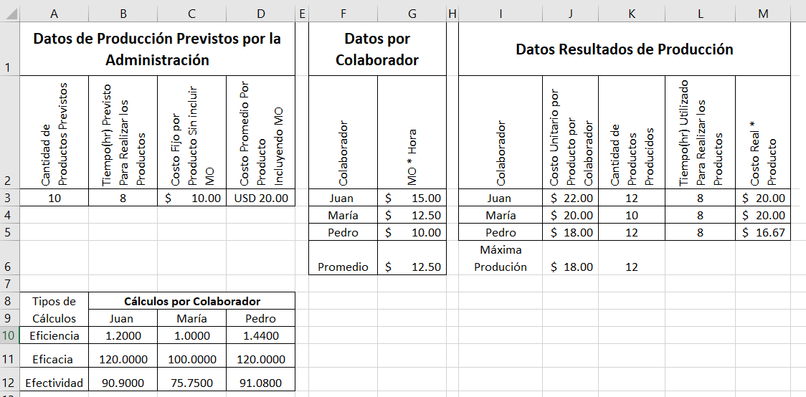
Efectividad | 90.8182 | 90.9000 | 91.0000

